Chi tiết địa chất
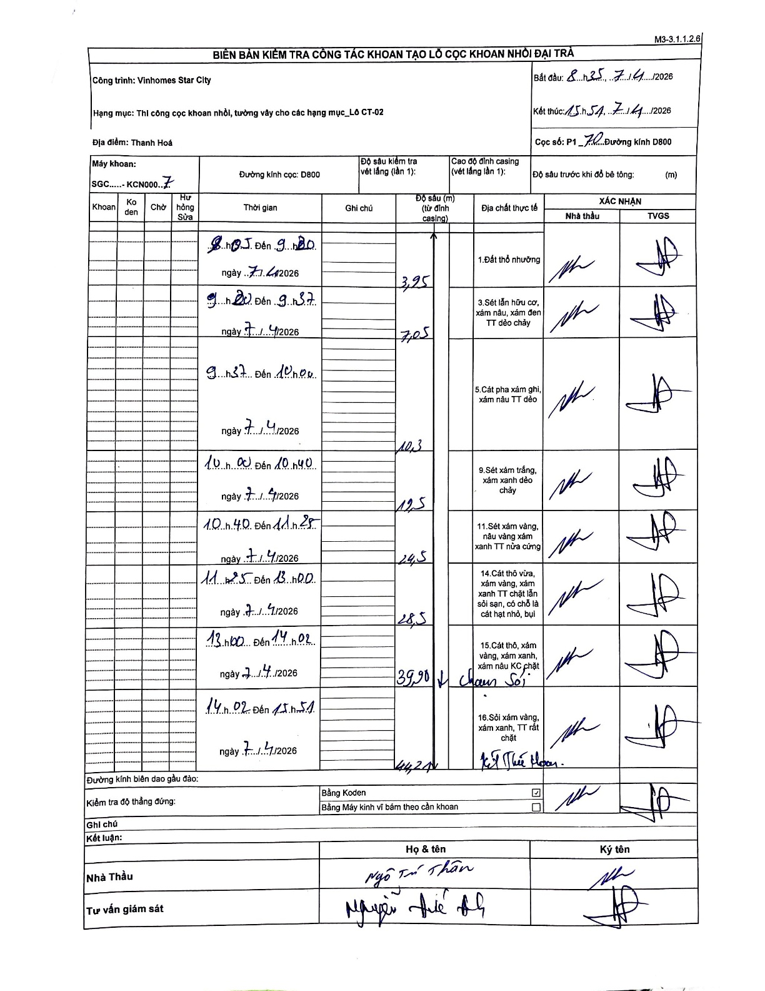
Dự án | Star City Thanh Hóa
Hạng mục | Thi công cọc khoan nhồi, tường vây cho các hạng mục_Lô CT-02
Tên bộ phận | Lô CT-02
Số hiệu cọc | P1-70
Tên Máy khoan | SGC-KCN0007
Đường kính | D800
Bắt đầu thi công | 08:35 07/04/2026
Kết thúc thi công | 15:51 07/04/2026

Địa chất TT | Đường kính | Mô tả lớp thiết kế | Từ (h) | Đến (h) | Cao độ từ | Cao độ đến | T.Gian (h) | Dài (m) | V (m/h) | Ghi chú
1.Đất thổ nhưỡng | D800 | Đất thổ nhưỡng | 08:35 07/04/2026 | 09:20 07/04/2026 | 0 | -3.95 | 0.75 | 3.95 | 5.27
2 | D800 | Sét lẫn hữu cơ, xám nâu, xám đen TT dẻo chảy | 09:20 07/04/2026 | 09:37 07/04/2026 | -3.95 | -7.05 | 0.28 | 3.1 | 10.94
3 | D800 | Cát pha xám ghi, xám nâu TT dẻo | 09:37 07/04/2026 | 10:00 07/04/2026 | -7.05 | -10.3 | 0.38 | 3.25 | 8.48
4 | D800 | Sét xám trắng, xám xanh dẻo chảy | 10:00 07/04/2026 | 10:40 07/04/2026 | -10.3 | -12.5 | 0.67 | 2.2 | 3.3
5 | D800 | Sét xám vàng, nâu vàng xám xanh TT nửa cứng | 10:40 07/04/2026 | 11:25 07/04/2026 | -12.5 | -24.5 | 0.75 | 12 | 16
6 | D800 | Cát thô vừa, xám vàng, xám xanh TT chặt lẫn sỏi sạn, có chỗ là cát hạt nhỏ, bụi | 11:25 07/04/2026 | 13:00 07/04/2026 | -24.5 | -28.5 | 1.58 | 4 | 2.53
7 | D800 | Cát thô, xám vàng, xám xanh, xám nâu KC chặt | 13:00 07/04/2026 | 14:02 07/04/2026 | -28.5 | -39.9 | 1.03 | 11.4 | 11.03
8 | D800 | Sỏi xám vàng, xám xanh, TT rất chặt | 14:02 07/04/2026 | 15:51 07/04/2026 | -39.9 | -44.2 | 1.82 | 4.3 | 2.37

ẢNH BIÊN BẢN GỐC

